Layout
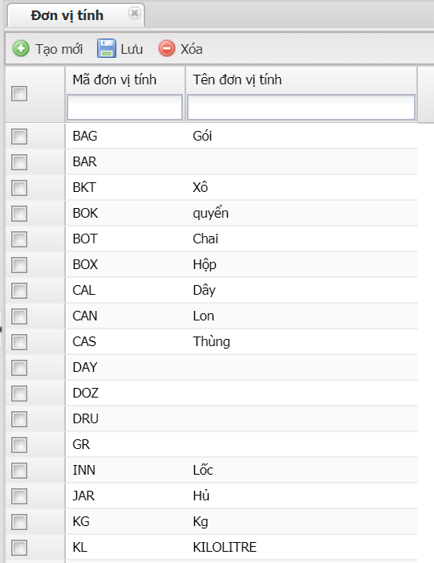
P1 | Đơn vị tính

